Desviación de esfuerzo
Indicador: | Desviación de esfuerzo
Propósito: | Conocer la desviación de esfuerzo del proyecto para detectar posibles acciones correctivas y ajustes a la estimación.
Preguntas: | ¿Cuál es la tendencia de la planeación según lo planeado vs real?
Representación Gráfica
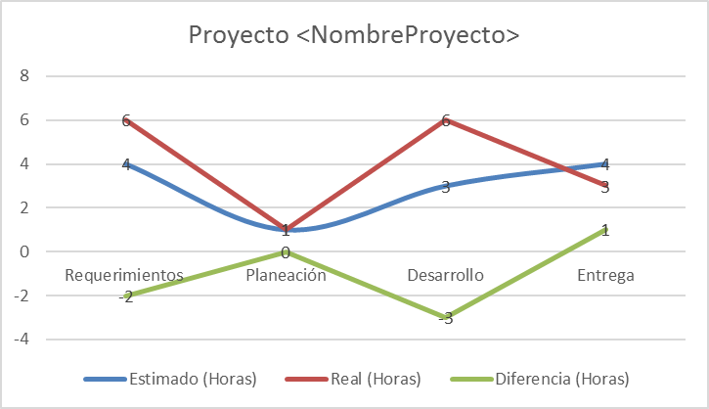
Cálculo:
Cálculo | Desviación de esfuerzo = (Esfuerzo Real - Esfuerzo Planeado)
Medición Base | Esfuerzo Real, Esfuerzo Planeado
Unidad de Medición | Número
Mecanismo de Recolección y Almacenamiento
Obtención
Periodicidad | Quincenal
Responsable | Líder de Proyecto
Almacenamiento
Mecanismo de Análisis:
Frecuencia de Reporte | Quincenal
Mecanismo de Reporte
Responsable de Reportar: | Líder de Proyecto
Guía de análisis:

Limites | Método de Análisis | Acciones Sugeridas
Menor o igual a (+/-) 20 horas de diferencia | La planeación fue lo más acercada a la ejecución. La desviación de esfuerzo no representa costos adicionales. | Seguir manteniendo el método de estimación de los tiempos de cada proyecto.
Mayor a (+/-) 20 horas de diferencia | La planeación estuvo alejada del esfuerzo invertido en la fase la ejecución. La desviación de esfuerzo representa costos adicionales. | Se deberá de replantear el método de estimación para crear mejores modelos de estimación y planeación.

Desviación de Costo
Indicador: | Desviación de Costo (%)
Propósito: | Conocer la desviación del costo planeado contra real para tomar acciones preventivas o correctivas en tiempo.
Preguntas:
Representación Gráfica
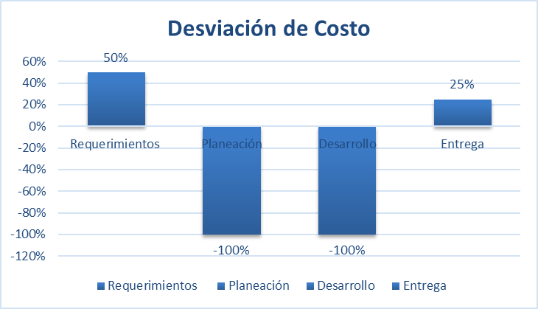
Cálculo: |  |  | 1 | 2 | 3 | 4 | 5 | 25
Cálculo | Desviación de Costo($) =costo planeado - costo real Desviación(%)= Desviación de costo/Costo planeado |  | Peor | Regular | Bueno | Muy bueno | Excelente
Medición Base | Costo Planeado, Costo Real, Desviación
Unidad de Medición | Porcentaje |  | 1 | 1
Mecanismo de Recolección y Almacenamiento |  |  | 2 | 1 |  | 52
Obtención |  |  | 3 | 1
Periodicidad | Al finalizar el proyecto |  | 4 | 5
Responsable | Líder de Proyecto |  | 5 | 5
Almacenamiento |  |  |  | 13
Mecanismo de Análisis:
Frecuencia de Reporte | Al finalizar el proyecto (en el ultimo informe de monitoreo)
Mecanismo de Reporte
Responsable de Reportar: | Líder de Proyecto
Guía de análisis:
Para cada encuesta aplicada se analizará su índice de satisfacción y se toman decisiones en base a lo siguiente:
Límites | Método de Análisis | Acciones Sugeridas
Mayor o igual a 80%
Menor a 80%

Porcentaje de apego a procesos
Indicador: | Porcentaje de apego a procesos
Propósito: | Conocer el nivel de apego al proceso para determinar si los involucrados están ejecutando correctamente el proceso.
Preguntas: | ¿Cuál es el proceso que constantemente no alcanza el porcentaje de apego mínimo ? ¿Cuál es el proyecto que tuvo mas procesos no aprobados?
Representación Gráfica
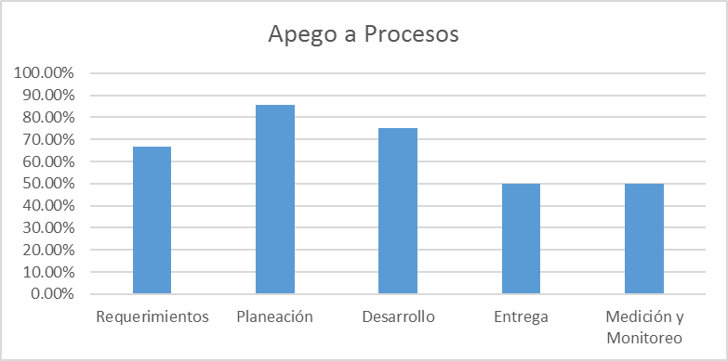
Cálculo
Cálculo | Apego a Proceso = (Total preguntas aprobadas / Total de preguntas marcadas con "x") * 100
Medición Base | Total preguntas aprobadas, Total de preguntas marcadas con "x"
Unidad de Medición | Porcentaje
Mecanismo de Recolección y Almacenamiento
Obtención
Periodicidad | Mensual (Si el proyecto dura menos de un mes, se deberá presentar un reporte a la mitad y al finalizar el proyecto)
Responsable | Auditor
Almacenamiento
Mecanismo de Análisis
Frecuencia de Reporte | Mensual (Si el proyecto dura menos de un mes, se deberá presentar un reporte a la mitad y al finalizar el proyecto)
Mecanismo de Reporte
Responsable de Reportar: | Auditor
Guía de análisis:
Limites | Método de Análisis | Acciones Sugeridas
> = 80 % | El personal sigue adecuadamente los procesos definidos en la organización | Seguir manteniendo realizando las auditorías de acuerdo a la planeación del auditor interno
< 80 % | El personal no sigue adecuadamente los procesos definidos en la organización | Se debe tener identificadas las causas por parte del Auditor y determinar según el problema las medidas de corrección inmediatas. Realizar una capacitación al personal sobre los procesos establecidos en la organización

Porcentaje de apego a productos
Indicador: | Porcentaje de apego a productos
Propósito: | Conocer el nivel apego a los productos de trabajo es determinar si los involucrados esta utilizando de manera correcta los documentos que se han proporcionado para el proceso
Preguntas: | ¿Qué producto ha tenido menos apego? ¿Cuál es el producto de trabajo que constantemente no alcanza el porcentaje de apego mínimo? ¿Cuál es el proyecto que tuvo mas productos de trabajo con menos apego?
Representación Gráfica
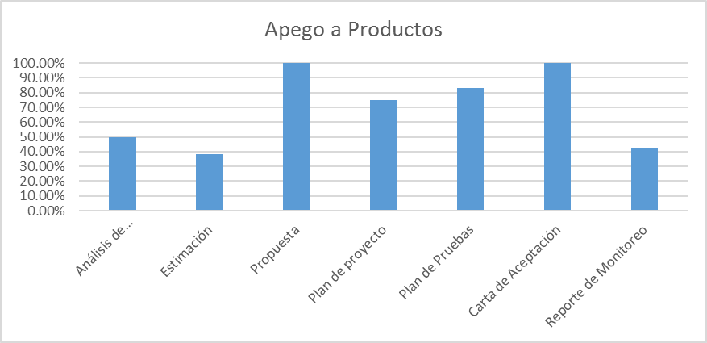
Cálculo:
Cálculo | Apego a Productos de Trabajo = (Total preguntas aprobadas / Total de preguntas marcadas con "x") * 100
Medición Base | Total preguntas aprobadas, Total de preguntas marcadas con "x"
Unidad de Medición | Porcentaje
Mecanismo de Recolección y Almacenamiento
Obtención
Periodicidad | Mensual (Si el proyecto dura menos de un mes, se deberá presentar un reporte a la mitad y al finalizar el proyecto)
Responsable | Auditor
Almacenamiento
Mecanismo de Análisis:
Frecuencia de Reporte | Mensual (Si el proyecto dura menos de un mes, se deberá presentar un reporte a la mitad y al finalizar el proyecto)
Mecanismo de Reporte
Responsable de Reportar: | Auditor
Guía de análisis:
Límites | Método de Análisis | Acciones Sugeridas
> = 80 % | El personal utiliza adecuadamente los productos de trabajo definidos en la organización | Seguir manteniendo realizando las auditorías de acuerdo a la planeación del auditor interno
< 80 % | El personal no utiliza adecuadamente los productos de trabajo definidos en la organización | Se debe tener identificadas las causas por parte del Auditor Interno y determinar según el problema las medidas de corrección inmediatas. Realizar una capacitación al personal sobre los productos de trabajo establecidos en la organización

Físicas y Funcionales
Índicador: | Físicas y Funcionales
Propósito: | Conocer el nivel apego a los productos de trabajo es determinar si los involucrados esta utilizando de manera correcta los documentos que se han proporcionado para el proceso
Preguntas:
Representación Gráfica
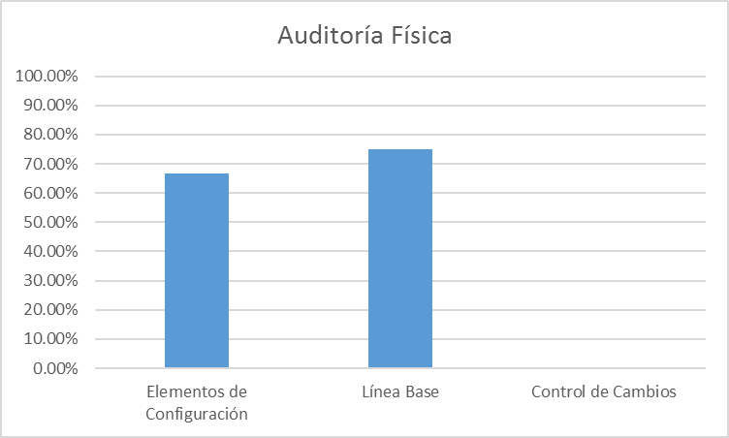 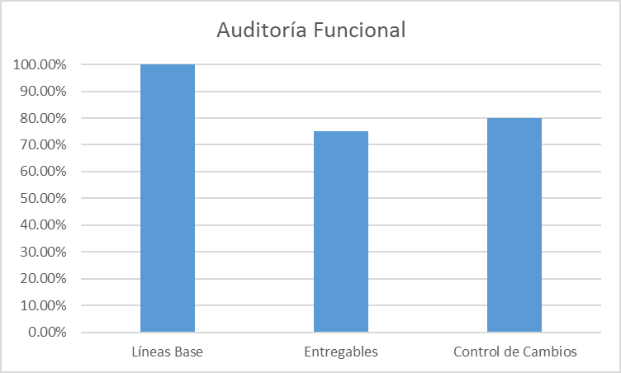
Cálculo:
Cálculo | Apego a Productos de Trabajo = (Total preguntas aprobadas / Total de preguntas marcadas con "x") * 100
Medición Base | Total preguntas aprobadas, Total de preguntas marcadas con "x"
Unidad de Medición | Porcentaje
Mecanismo de Recolección y Almacenamiento
Obtención
Periodicidad | Mensual (Si el proyecto dura menos de un mes, se deberá presentar un reporte a la mitad y al finalizar el proyecto)
Responsable | Auditor
Almacenamiento
Mecanismo de Análisis:
Frecuencia de Reporte | Mensual (Si el proyecto dura menos de un mes, se deberá presentar un reporte a la mitad y al finalizar el proyecto)
Mecanismo de Reporte
Responsable de Reportar: | Auditor
Guía de análisis:
Para que la auditoría aplicada se considere aprobada deberá ser mayor del 80% de apego
Límites | Método de Análisis | Acciones Sugeridas
> = 80 % | El personal utiliza adecuadamente los productos de trabajo definos en la organización | Seguir manteniendo realizando las auditorías de acuerdo a la planeación del auditor interno
< 80 % | El personal no utiliza adecuadamente los productos de trabajo definos en la organización | Se debe tener identificadas las causas por parte del Auditor Interno y determinar según el problema las medidas de correccion inmediatas. Realizar una capacitación al personal sobre los productos de trabajo establecidos en la organización

Estado de las No Conformidades
Indicador: | Estado de las No Conformidades
Propósito: | Conocer el número de no conformidades detectadas en cada proceso y verificar su cumplimiento, cuales de ellas son atendidas en el periodo.
Preguntas: | ¿Qué proceso en el que se detecta el mayor número de No Conformidades?
Representación Gráfica
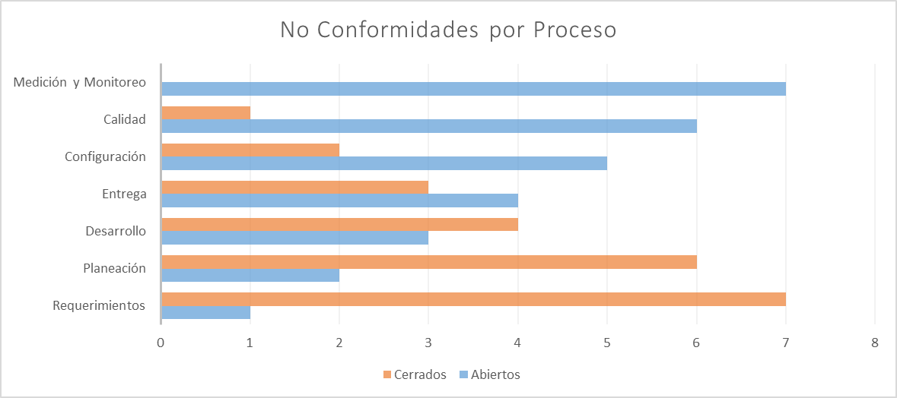 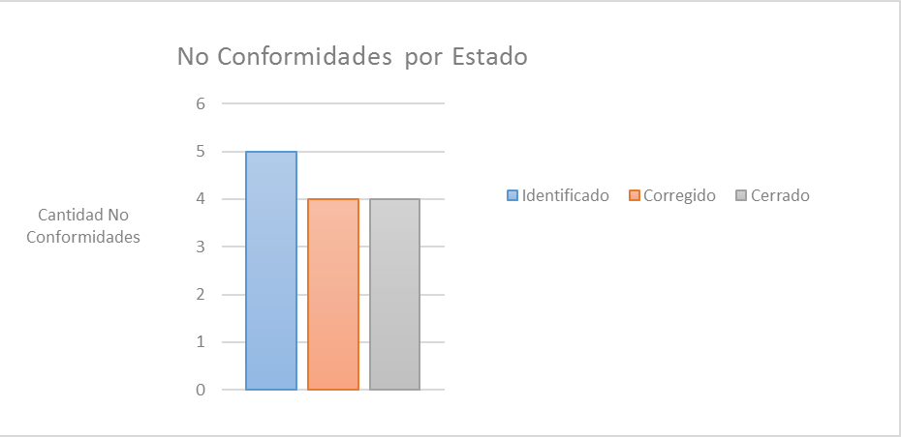
Cálculo:
Cálculo | Número de No Conformidades = ∑ de No Conformidades con estado "Identificado" + ∑ de No Conformidades con estado "Corregido" + ∑ de No Conformidades con estado "Cerrado"
Medición Base | No Conformidades con estado "Identificado", No Conformidades con estado "Corregido", No Conformidades con estado "Cerrado"
Unidad de Medición | Número
Mecanismo de Recolección y Almacenamiento
Obtención | Se obtiene del documento de "ReporteNoConformidades correspondiente al proyecto el cual se encuentra ubicado en: Proyectos/<NombreProyecto>/05. Aseguramiento de la calidad, para la parte organizacional el documento se encuentra ubicado en: Organizacional/05. Calidad 1. Se suman las no conformidades con estatus "Identificado", "Corregido" y "Cerrado" por proceso. 2. Se colocan en la hoja "Información", en las tablas de seguimiento de no conformidades a partir de las celdas D21, para la tabla de "Cantidad de no conformidades por proceso" solo se contemplan los estatus de "abierto" y "cerrado", la tabla de "Estado de las no conformidades" se calcula automáticamente.
Periodicidad | Mensual
Responsable | Auditor
Almacenamiento | Se almacenan en el documento "ReporteNoConformidades" para los proyectos se almacena en Proyectos/<NombreProyecto>/05. Aseguramiento de la calidad, para la parte organizacional será en: Organizacional/05. Calidad
Mecanismo de Análisis:
Frecuencia de Reporte | Mensual
Mecanismo de Reporte
Responsable de Reportar: | Auditor
Guía de análisis:
Límites | Método de Análisis | Acciones Sugeridas
< = 10 | El personal lleva la documentación de cada proceso bien definida y en orden | Seguir realizando los procesos y productos de trabajo de acuerdo a las plantillas definidas en la organización.
> 10 | El personal tiene deficiencia en la documentación de los procesos | Se debe tener identificadas las causas por parte del Auditor Interno y determinar según el problema las medidas de corrección inmediatas. Capacitar a las personas en los procesos donde se encuentren mayor número de No Conformidades.

